首頁
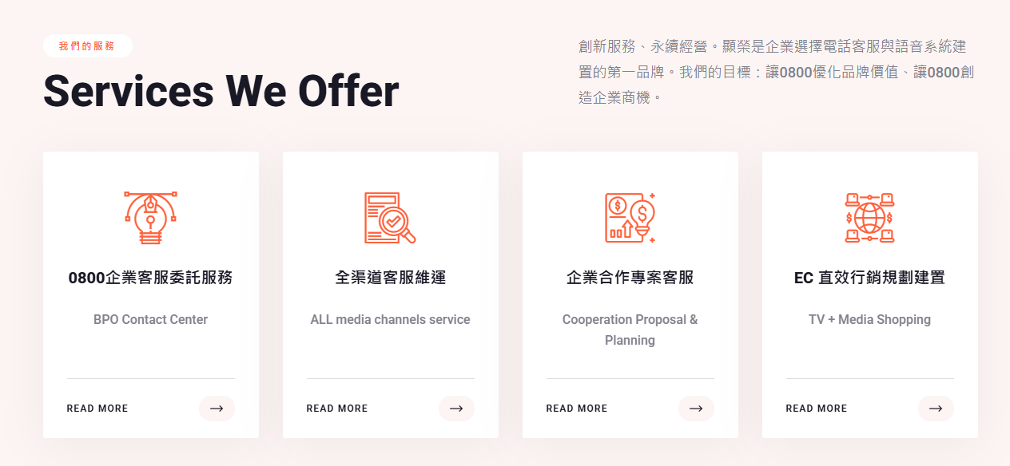
LOGO | 東州集團 | 最新消息 | 關於我們 | 專案服務 | 成功案例
東州互聯網實業有限公司 顯榮國際股份有限公司 |  | 創新服務，永續經營 讓0800優化品牌價值、讓0800創造企業商機
 | 最新消息 | 近期獲獎紀錄 | Podcast採訪
 | 我們的服務 | 01客服委外 整合多渠道客服，建立穩定高效的服務體系 關鍵字 電話｜文字｜電商｜社群 (按鈕到專案服務客服委外服務區塊) | 02客服服務訓練 打造專業客服團隊，提升服務品質與應對能力 關鍵字 接待禮儀｜客訴處理｜客製化課程 (按鈕到專案服務客服服務訓練區塊) | 03資訊服務 提供客服建置、委外與技術人力整合方案 關鍵字 客服建置｜專案委外｜技術支援 (按鈕到專案服務資訊服務解決方案區塊)
 | 關於我們 | 我們專注於客服體系建置與營運服務， 提供客服訓練、客服委外及公部門專案支援， 協助企業與政府單位打造穩定、高品質的服務流程。 | 數據動態呈現 集團年資 每日集團話務量(千通) 累計專案服務客戶數(50+)

 | 聯繫我們(0800客服電話、line社群)
 | 最下方放：北中兩地區地址 FB icon、YT icon、人才招募(1111人力銀行icon)

 | Q：claude能不能串連客服小博士Chatbot？

